ASSET_NEW_ACT
MT_PRODUCT_GROUP ข้อมูลกลุ่มสินค้าหลัก |  |  |  | MT_PRODUCT_TYPE ข้อมูลประเภทสินค้า |  |  | MT_SCENE ข้อมูลฉาก
PRODUCT_GROUP_ID | PRODUCT_GROUP_ABBR | PRODUCT_GROUP |  | PRODUCT_TYPE_ID | PRODUCT_TYPE |  | SCENE_ID | SCENE
1 | ฟนจ | เฟอร์นิเจอร์ |  | 1 | สินทรัพย์ |  | 1 | ห้องนั่งเล่น
2 | อปฟ | อุปกรณ์ไฟฟ้า |  | 2 | วัสดุสิ้นเปลือง |  | 2 | ห้องน้ำ
3 | อปส | อุปกรณ์สำนักงาน |  |  |  |  | 3 | ห้องครัว
4 | อปค | อุปกรณ์ในครัว |  | MT_PRODUCT_CAT ข้อมูลหมวดหมู่สินค้า |  |  | 4 | ห้องนอน
5 | อหร | อาหาร |  | PRODUCT_CAT_ID | PRODUCT_CAT
 |  |  |  | 1 | IT |  | MT_GENERATION ข้อมูลยุคสมัย
MT_PRODUCT_SUBGROUP ข้อมูลกลุ่มสินค้าย่อย |  |  |  | 2 | ACT |  | GEN_ID | GENERATION
PRODUCT_SUBGROUP_ID | PRODUCT_GROUP_ID | PRODUCT_SUBGROUP |  |  |  |  | 1 | โมเดิร์น
1 | 1 | โต๊ะ |  | MT_UOM ข้อมูลหน่วยนับ |  |  | 2 | วินเทจ
2 | 1 | เก้าอี้ |  | UOM_ID | UOM |  | 3 | ย้อนยุค
3 | 2 | ไฟ/ฟลอดไฟ |  | 1 | เครื่อง
4 | 3 | แฟ้ม |  | 2 | ชุด
5 | 4 | หม้อ |  | 3 | ตัว
6 | 5 | ผลไม้ |  | 4 | ใบ
 |  |  |  | 5 | อัน
MT_LOCATION ข้อมูลสถานที่/ตำแหน่ง
LOC_ID | LOCATION |  |  | MT_WAREHOUSE ข้อมูลคลังสินค้า
1 | โกดัง1-Zone เฟอนิเจอร์ |  |  | WH_ID | WAREHOUSE
2 | โกดัง1-Zone เครื่องครัว |  |  | 1 | IT
3 | โกดัง2-Zone เสื้อผ้า |  |  | 2 | ACTS STUDIO
4 | โกดัง2-Zone เครื่องประดับ
5 | โกดัง3

MT_PRODUCT_GEN ข้อมูลยุคสมัยของอุปกรณ์ |  |  |  | MT_PRODUCT_SCENE ข้อมูลอุปกรณ์ประกอบฉาก
PRODUCT_GEN_ID | GEN_ID | PRODUCT_ID |  | PRODUCT_SCENE_ID | SCENE_ID | PRODUCT_ID
1 | 1 | 3 |  | 1 | 1 | 1
2 | 2 | 6 |  | 2 | 1 | 2
3 | 2 | 6 |  | 3 | 3 | 6

MT_PRODUCT ข้อมูลสินค้า
PRODUCT_ID | PRODUCT_TYPE_ID | PRODUCT_CAT_ID | PRODUCT_GROUP_ID | PRODUCT_SUBGROUP_ID | PRODUCT_CODE | PRODUCT_NAME | UOM_ID | IMG1 | IMG2 | IMG3 | IS_DEL | CREATE_DATE | CREATE_BY | DELETE_BY | DEL_DATE | IS_INACTIVE | INACTIVE_DATE
1 | 1 | 2 | 1 | 1 | ฟนจ-1-00001 | เก้าอี้อาร์มแชร์ | 5 | ABC1.jpg
2 | 1 | 2 | 1 | 2 | ฟนจ-1-00002 | โต๊ะกลมรับแขก | 3 | ABC2.jpg
3 | 1 | 2 | 2 | 3 | อปฟ-1-00001 | เทร์ทิออล โคมไฟโต๊ะทำงาน ขาว | 1 | ABC3.jpg
4 | 1 | 2 | 3 | 4 | อปส-1-00001 | แฟ้มสันกว้างONE | 2 | ABC4.jpg
5 | 1 | 2 | 3 | 4 | อปส-1-00002 | แฟ้มหนังสือเสนอเซ็นต์ | 2 | ABC5.jpg
6 | 1 | 2 | 4 | 5 | อปค-1-00001 | หม้อดินไซส์กลาง | 3 | ABC6.jpg
7 | 2 | 2 | 5 | 6 | อหร-2-00001 | ส้มโอ | 4 | ABC7.jpg

TR_RECEIVE_H หัวใบรับเข้า
RECEIVE_HID | DOC_NO | DOC_DATE | VENDOR | CREATE_DATE | CREATE_BY | UPDATE_DATE | UPDATE_BY | STATUS
1 | RC6501001 | 01/01/2021 | ละครวิมานทราย | 01/01/2021

TR_RECEIVE_I รายการใบรับเข้า * ถ้า Product Type เป็นสินทรัพย์ จะสร้าง record บน table TR_ASSET
RECEIVE_IID | RECEIVE_HID | PRODUCT_CODE | QTY | UNIT_PRICE | START_DATE | EXPIRED_DATE | WH_ID | IS_DEL | DELETE_BY | DELETE_DATE
1 | 1 | อปส-1-00001 | 3 | 150 |  |  | 2
2 | 1 | อปส-1-00002 | 2 | 200 |  |  | 2
3 | 1 | อปค-1-00001 | 1 | 980 |  |  | 2

TR_ASSET ข้อมูลสินทรัพย์ * เก็บข้อมูล สินทรัพย์ ไม่รวมวัสดุสิ้นเปลือง |  |  |  |  |  | กรอกข้อมูลตั้งแต่หน้าใบรับเข้าถ้าจะแก้ไขต้องไปแก้ที่ใบแก้ไขข้อมูลสินทรัพย์
ASSET_ID | RECEIVE_IID | ASSET_NO | PRODUCT_CODE | STATUS | WH_ID | SERIAL_NO | OWNER | LOC_ID | BRAND | MODEL | CPU | RAM | HDD | OS | OFFICE | COMMENT | UPDATE_DATE | UPDATE_BY
1 | 1 | 001210100001 | อปส-1-00001 | Active | 1 |  | MR.A | 1
2 | 1 | 001210100002 | อปส-1-00001 | Active | 1 |  | MR.A | 1
3 | 1 | 001210100003 | อปส-1-00001 | Active | 1 |  | MR.A | 1
4 | 2 | 001210100004 | อปส-1-00002 | Active | 1 |  | MR.B | 1
5 | 2 | 001210100005 | อปส-1-00002 | Active | 1 |  | MR.C | 1
6 | 3 | 001210100006 | อปค-1-00001 | Active | 1 |  | MR.D | 2

STOCK ข้อมูล stock คงเหลือ * เก็บข้อมูล real stock สินทรัพย์+วัสดุสิ้นเปลือง
WH_ID | PRODUCT_CODE | QTY
1 | อปส-1-00001 | 3
1 | อปส-1-00002 | 2
1 | อปค-1-00001 | 1

TR_BORROW_H หัวใบยืม/เช่า
BORROWH_ID | DOC_NO | DOC_DATE | VENDOR | BORROW_DATE | USER_CREATE | CREATE_DATE | UPDATE_BY | UPDATE_DATE | STATUS
1 | BO0001 | 01/01/2021 | ละครวิมานทราย | 03/01/2021

TR_BORROW_I รายการใบยืม/เช่า
BORROWI_ID | BORROWH_ID | PRODUCT_CODE | QTY | UNIT_PRICE | ASSET_NO | UnitCharge (ค่าเช่า) | (ค่าเช่าที่เก็บจริง) | Location | Owner | Expired Date | WH_ID | IS_DEL | DELETE_BY | DEL_DATE
1 | 1 | ฟนจ-1-00001 | 1 | 10000 |  | 500 |  | กองละครวิมานทราย | ผู้จัดละครวิมานทราย | วันคืน

TR_RETURN_H หัวใบคืน
RETURNH_ID | DOC_NO | DOC_DATE | BORROWH_ID | USER_CREATE | CREATE_DATE | UPDATE_BY | UPDATE_DATE | STATUS
1 | RT0001 | 08/01/2021 | 1

TR_RETURN_I รายการใบคืน
RETURNI_ID | RETURNH_ID | PRODUCT_CODE | QTY | UNIT_PRICE | ASSET_NO | UnitCharge (ค่าเช่า) | (ค่าเช่าที่เก็บจริง) | Location | Owner | WH_ID | IS_DEL | DELETE_BY | DEL_DATE
1 | 1 | ฟนจ-1-00001 | 1 | 10000 |  | 500 | 450 | กองละครวิมานทราย | ผู้จัดละครวิมานทราย

TR_INCIDENT_H หัวใบแจ้งซ่อม
INCIDENTH_ID | DOC_NO | DOC_DATE | WH_ID | CREATE_BY | CREATE_DATE | UPDATE_BY | UPDATE_DATE | STATUS
1 | IN0001 | 01/01/2021 | 1

TR_INCIDENT_I รายการใบแจ้งซ่อม (เป็นการบันทึกข้อมูลกรณีมีการซ่อม)
INCIDENTI_ID | INCIDENTH_ID | PRODUCT_CODE | ASSET_NO | Issues Topic | Detail | Start | Respond | Result | Charge | Attatch | IS_DEL | USER_DEL | DEL_DATE
1 | 1 | ฮวร-1-00001 | 001210100001 | คอมเปิดไม่ติด | เปลี่ยนอะไหล่ | 01/01/2021 | 02/01/2021 | ซ่อมเอง

TR_EDIT_H หัวใบแก้ไขข้อมูลสินทรัพย์
EDITH_ID | DOC_NO | DOC_DATE | WH_ID | USER_CREATE | CREATE_DATE | USER_UPDATE | UPDATE_DATE | STATUS
1 | ED001 | 01/01/2021 | 1

TR_EDIT_I รายการใบแก้ไขข้อมูลสินทรัพย์ |  |  |  | สิ่งที่แก้ไขได้
EDITI_ID | EDITH_ID | PRODUCT_CODE | ASSET_NO | SERIAL_NO | OWNER | LOC_ID | BRAND | MODEL | CPU | RAM | HDD | OS | OFFICE | IS_DEL | USER_DEL | DEL_DATE
1 | 1 | ฮวร-1-00001 | 001210100001 |  | MR.B

TR_OUTSTOCK_H หัวใบตัดสินค้าออก (กรณีหาย/เสีย/ใช้ไม่ได้)
OUTSTOCKH_ID | DOC_NO | DOC_DATE | WH_ID | USER_CREATE | CREATE_DATE | USER_UPDATE | UPDATE_DATE | STATUS
1 | OS001 | 01/01/2021 | 1

TR_OUTSTOCK_I รายการใบตัดสินค้าออก (กรณีหาย/เสีย/ใช้ไม่ได้)
OUTSTOCKI_ID | OUTSTOCKH_ID | PRODUCT_CODE | ASSET_NO | QTY | NOTE | IS_DEL | USER_DEL | DEL_DATE
1 | 2 | ฮวร-1-00001 | 001210100001 | 1 | ซ๋อมไม่ได้ขายซาก

ข้อมูลสินค้า
ใบรับเข้า
ใบยืม/เช่า
ใบคืน
ใบแจ้งซ่อม
ใบแก้ไขข้อมูลสินทรัพย์
ใบตัดสินค้าออก
 | FLOW

Protoype
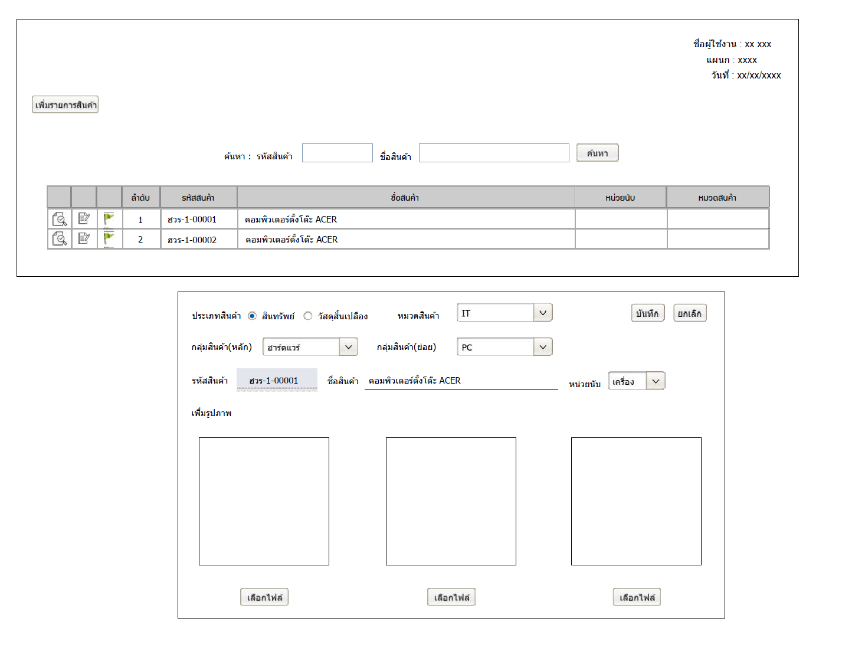

IT
IT Asset Management

Master Data
Company (Comp Code, Company)
Location (Zone, Floor)
Department (Dept Code, Department ) --> Cost Center
Staff (ID, Name, Comp Code, Dept Code)
Asset Type (Type Code, Type : PC, Server, FW, etc)
Product info
 | Product Code | Asset Type | Brand | Model | CPU, Ram, HDD, OS, Office,….. |  |  | เพิ่ม field ตามความจำเป็นของแต่ละ Asset Type
 | P001 | PC
 | P002 | Server
 | P003 | SW License

หน้าจอรับของ
Head
ระบุ s/n
(Owner, Location) ใน Asset Master
Transaction
Table : Head
 | Head ID | Tr Type | Tr Date | Vendor | DocNo | DocDate
 | H001 | Rec | 2021-01-01 | Dell | Inv001 | 2021-01-01
Detail
Table : Detail
 | Detail ID | Head ID | Product Code | Qty | UnitPrice | Start Date | Expired Date
 | D001 | H001 | P0001 | 3 | 10000
 | D002 | H001 | P0002 | 2 | 500000
 | D003 | H001 | P0003 | 1 | 30000 | 1-Jan-21 | 1-Jan-22 | สำหรับ License หรือ MA ที่มีระยะเวลา

ไปทำการ Auto add ใน Asset history
Table : Asset Master
 | Asset Number | Asset Type | Product Code | S/N | Status | Owner | Location | Comment
 | A0001 | PC | P001 | ET.121100 | Active | IT | IT Room - Zone1
 | A0002 | PC | P001 | ET.121101 | Active | IT | IT Room - Zone1
 | A0003 | PC | P001 | ET.121102 | Active | IT | IT Room - Zone1
 | A0004 | Server | P002 | SV.121001 | Active | IT | IT Room - Zone1
 | A0005 | Server | P002 | SV.121002 | Active | IT | IT Room - Zone1

Table : Asset History
 | Asset Number | S/N | Date | Owner | Location
 | A0001 | ET.121100 | 2021-01-01 | IT | IT Room - Zone1 |  | เป็นหน้าจอแสดงประวัติโดยดึงจากตารางอื่นมา
 | A0001 | ET.121100 | 2021-01-02 | Mr. A | Fl17 - MKT
 | A0001 | ET.121100 | 2021-01-05 | Mr. B | Fl15 - ACC

Table : Service History
 | Asset Number | Issues Topic | Detail | Start | Respond | Status | Result | Charge | Attatch
 | A0001 | AAA | BBBBBBBBB | 2021-01-01 | 2021-01-02 | Open | Transfer to Vendor | 0.00
 | A0001 | AAA | BBBBBBBBB | 2021-01-02 | 2021-01-10 | Open | HDD Fail require new HDD | 0.00 |  |  | ซ่อม
 | A0001 | AAA | BBBBBBBBB | 2021-01-15 | 2021-01-15 | Close | Change HDD and return to user | 200.00 | Y

Note
To change s/n (new unit replacement)
 | Asset Number | S/N | Date | Owner |  | Asset Number | Asset Type | Product Code | S/N | Status | Comment
 | A0001 | ET.121100 | 2021-01-01 | IT |  | A0001 | PC | P001 | ET.121108 | Active | S/N have changed
 | A0001 | ET.121100 | 2021-01-02 | Mr. A
 | A0001 | ET.121100 | 2021-01-05 | Mr. B |  | 1) Add new record in Asset history for new S/N
 | A0001 | ET.121108 | 2021-01-10 | Mr. B |  | 2) Edit S/N in Asset Master |  |  |  |  |  | เปลี่ยนข้อมูลเพิ่มเติม

To scrap
 | Asset Number | S/N | Date | Owner |  | Asset Number | Asset Type | Product Code | S/N | Status | Comment
 | A0001 | ET.121100 | 2021-01-01 | IT |  | A0001 | PC | P001 | ET.121100 | Scrap | Physical Stock Check 15 Apr 21
 | A0001 | ET.121100 | 2021-01-02 | Mr. A
 | A0001 | ET.121100 | 2021-01-05 | Mr. B |  | 1) Add new record in Asset history for Scrap
 | A0001 | ET.121108 | 2021-01-10 | Scrap |  | 2) Edit Status in Asset Master

Process
 | Import stock
 | Asset Number | Last move date | Owner | ถ้า owner ในระบบไม่ตรงกับข้อมูลที่ upload
 |  |  |  | ต้องไปทำการ auto transfer ไประบบ
 |  |  |  | เพื่อให้ข้อมูลตรงกัน

ASSET_NEW_ALL
MT_PRODUCT_GROUP ข้อมูลกลุ่มสินค้าหลัก |  |  |  | MT_PRODUCT_TYPE ข้อมูลประเภทสินค้า
PRODUCT_GROUP_ID | PRODUCT_GROUP_ABBR | PRODUCT_GROUP |  | PRODUCT_TYPE_ID | PRODUCT_TYPE
1 | ฮวร | ฮาร์ดแวร์ |  | 1 | สินทรัพย์
2 | ซวร | ซอฟท์แวร์ |  | 2 | วัสดุสิ้นเปลือง
3 | ฟนจ | เฟอร์นิเจอร์
4 | กวว | แก้ว

MT_PRODUCT_SUBGROUP ข้อมูลกลุ่มสินค้าย่อย |  |  |  | MT_PRODUCT_CAT ข้อมูลหมวดหมู่สินค้า
PRODUCT_SUBGROUP_ID | PRODUCT_GROUP_ID | PRODUCT_SUBGROUP |  | PRODUCT_CAT_ID | PRODUCT_CAT
1 | 1 | PC |  | 1 | IT
2 | 1 | Server |  | 2 | ACT
3 | 2 | SW License
4 | 3 | ย้อนยุค |  | MT_UOM ข้อมูลหน่วยนับ
5 | 4 | ไฮโซ |  | UOM_ID | UOM
 |  |  |  | 1 | เครื่อง
MT_LOCATION ข้อมูลสถานที่/ตำแหน่ง |  |  |  | 2 | ชุด
LOC_ID | LOCATION |  |  | 3 | หลัง
1 | IT Room - Zone1 |  |  | 4 | ใบ
2 | Fl17 - MKT
3 | Fl15 - ACC |  |  | MT_WAREHOUSE ข้อมูลคลังสินค้า
4 | โกดัง1 |  |  | WH_ID | WAREHOUSE
5 | โกดัง2 |  |  | 1 | IT
6 | โกดัง3 |  |  | 2 | ACTS STUDIO

MT_PRODUCT ข้อมูลสินค้า
PRODUCT_ID | PRODUCT_TYPE_ID | PRODUCT_CAT_ID | PRODUCT_GROUP_ID | PRODUCT_SUBGROUP_ID | PRODUCT_CODE | PRODUCT_NAME | UOM | IMG1 | IMG2 | IMG3 | IS_DEL | USER_DEL | DEL_DATE | IS_INACTIVE | INACTIVE_DATE
1 | 1 | 1 | 1 | 1 | ฮวร-1-00001 | คอมพิวเตอร์ตั้งโต๊ะ ACER | 1 | ABC1.jpg
1 | 1 | 1 | 1 | 1 | ฮวร-1-00002 | คอมพิวเตอร์ตั้งโต๊ะ HP | 1 | ABC2.jpg
2 | 1 | 1 | 1 | 2 | ฮวร-1-00003 | Dell PowerEdge T40 | 1 | ABC3.jpg
3 | 1 | 1 | 2 | 3 | ซวร-1-00001 | MICROSOFT OFFICE PROFESSIONAL 2021 | 2 | ABC4.jpg
4 | 1 | 2 | 3 | 4 | ฟนจ-1-00001 | ชุดโซฟา | 2 | ABC5.jpg
5 | 1 | 2 | 3 | 5 | ฟนจ-1-00002 | ตู้เสื้อผ้า | 3 | ABC6.jpg
6 | 2 | 2 | 4 | 5 | กกว-2-00001 | แก้วไวน์ | 4 | ABC7.jpg

TR_RECEIVE_H หัวใบรับเข้า
RECEIVE_HID | DOC_NO | DOC_DATE | VENDOR | CREATE_DATE | USER_CREATE | UPDATE_DATE | USER_UPDATE | STATUS
1 | Inv001 | 01/01/2021 | Dell | 01/01/2021

TR_RECEIVE_I รายการใบรับเข้า * ถ้า Product Type เป็นสินทรัพย์ จะสร้าง record บน table TR_ASSET
RECEIVE_IID | RECEIVE_HID | PRODUCT_CODE | QTY | UNIT_PRICE | START_DATE | EXPIRED_DATE | WH_ID | IS_DEL | USER_DEL | DEL_DATE
1 | 1 | ฮวร-1-00001 | 3 | 10000 |  |  | 1
2 | 1 | ฮวร-1-00002 | 2 | 500000 |  |  | 1
3 | 1 | ฮวร-1-00003 | 1 | 30000 | 01/01/2021 | 01/01/2022 | 1

TR_ASSET ข้อมูลสินทรัพย์ * เก็บข้อมูล สินทรัพย์ ไม่รวมวัสดุสิ้นเปลือง |  |  |  |  |  | กรอกข้อมูลตั้งแต่หน้าใบรับเข้าถ้าจะแก้ไขต้องไปแก้ที่ใบแก้ไขข้อมูลสินทรัพย์
...
TR_OUTSTOCK_H หัวใบตัดสินค้าออก (กรณีหาย/เสีย/ใช้ไม่ได้)
OUTSTOCKH_ID | DOC_NO | DOC_DATE | WH_ID | USER_CREATE | CREATE_DATE | USER_UPDATE | UPDATE_DATE | STATUS
1 | OS001 | 01/01/2021 | 1

TR_OUTSTOCK_I รายการใบตัดสินค้าออก (กรณีหาย/เสีย/ใช้ไม่ได้)
OUTSTOCKI_ID | OUTSTOCKH_ID | PRODUCT_CODE | ASSET_NO | QTY | NOTE | IS_DEL | USER_DEL | DEL_DATE
1 | 2 | ฮวร-1-00001 | 001210100001 | 1 | ซ๋อมไม่ได้ขายซาก

ข้อมูลสินค้า
ใบรับเข้า
ใบยืม/เช่า
ใบคืน
ใบแจ้งซ่อม
ใบแก้ไขข้อมูลสินทรัพย์
ใบตัดสินค้าออก
 | FLOW

